画面
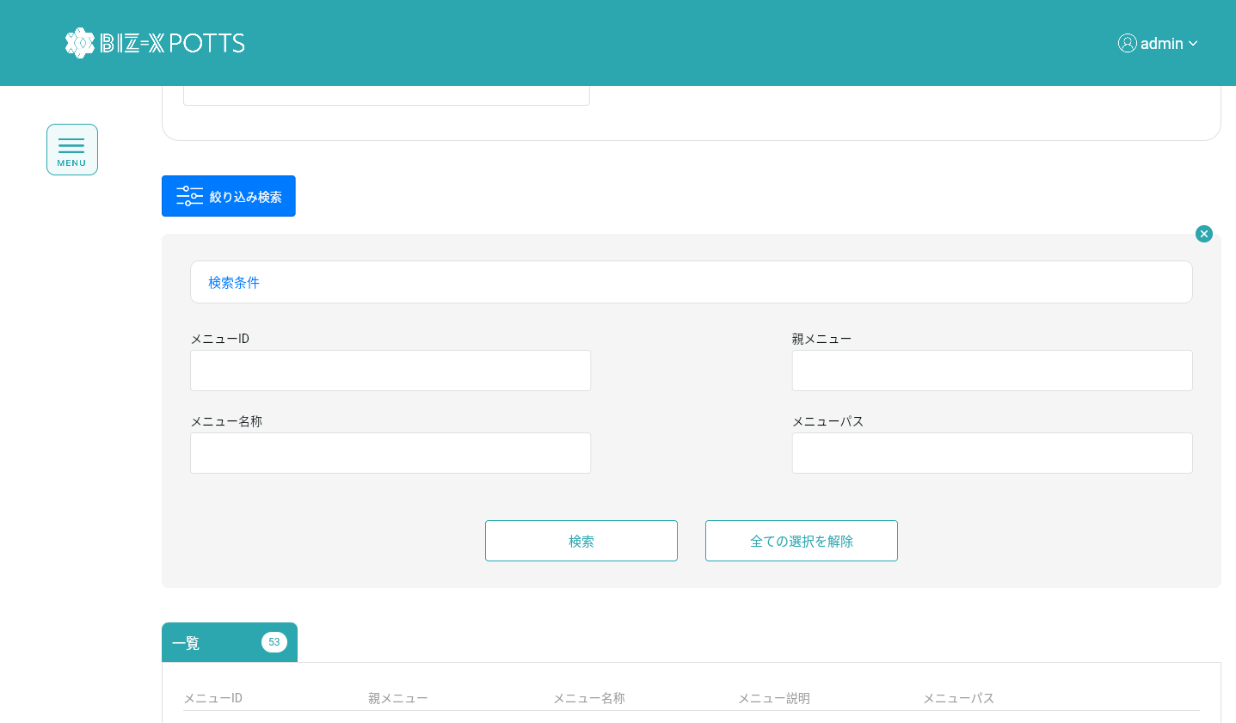
機能設計書 |  | システム名 | プロジェクト名 | 登録日付 |  | 更新日付
 |  | Biz-X POTTS
画面レイアウト |  | サブシステム名 | 機能名名 | 登録担当者 |  | 更新担当者
 |  | マスタ | メニューマスタ管理

 | 画面レイアウト

 |  |  |  |  | クリア：データを消去し、ページ状態に戻す
 |  |  |  |  | 明細：グレーボタン：登录
 |  |  |  |  | 修正：正常ボタン：修正
 |  |  |  |  | 初期化：通常ボタン：登録

画面 (SP)
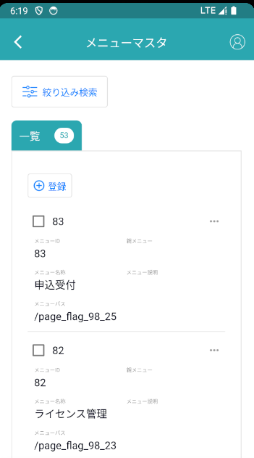
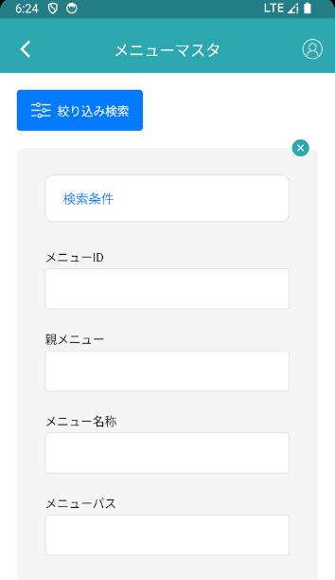
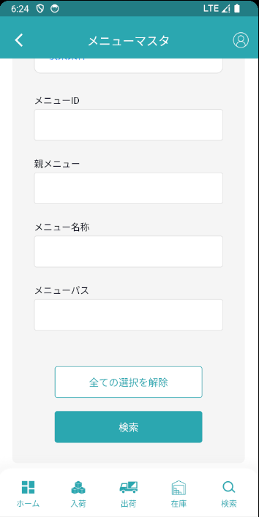
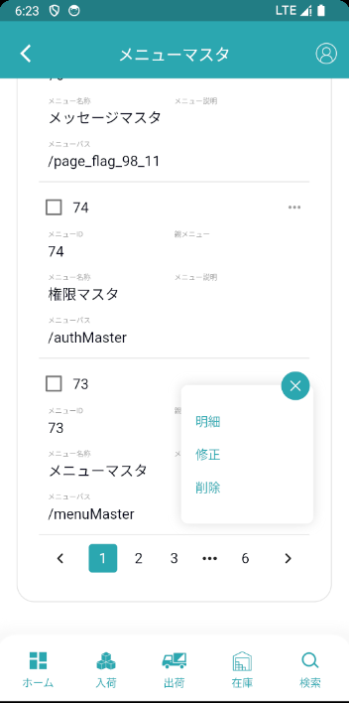
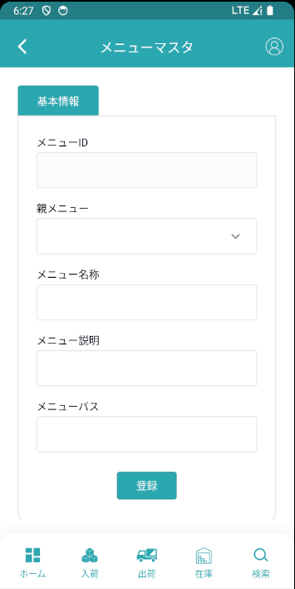
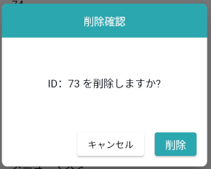
機能設計書 |  | システム名 | プロジェクト名 | 登録日付 | 更新日付
 |  | Biz-X POTTS
画面レイアウト |  | サブシステム名 | 機能名名 | 登録担当者 | 更新担当者
 |  | マスタ | メニューマスタ管理

 | 画面レイアウト

画面項目定義 (SP)
機能設計書 |  |  | システム名 |  |  |  | プロジェクト名 |  |  |  |  |  | 登録日付 |  |  | 更新日付
 |  |  | Biz-X POTTS
画面項目定義 |  |  | サブシステム名 |  |  |  | 機能名名 |  |  |  |  |  | 登録担当者 |  |  | 更新担当者
 |  |  | マスタ |  |  |  | メニューマスタ管理

No | 項目名 | ID | 種類 | 属性 | DB 桁数 | 画面 桁数 | IO | タブ | 必須 | 表示 | 配置 | IME | ref | chk | 書式 |  | 概要 | 登録時仕様 |  | 更新時仕様
 |  |  |  |  |  |  |  |  |  |  |  |  |  |  |  |  |  | 取得元 | 仕様 | 取得元 （照会/削除も同様） | 仕様
PC端参照
 | 基本情報
 | メニューID |  |  |  |  |  |  |  |  |  |  |  |  |  |  |  | 修正時表示、非活性 | mtb_menu(メニューマスタ) | メニューID
 | 親メニュー |  |  |  |  |  |  |  |  |  |  |  |  |  |  |  | ドロップダウンボックス | mtb_menu(メニューマスタ) | 親メニュー
 | メニュー名称 |  |  |  |  |  |  |  |  |  |  |  |  |  |  |  |  | mtb_menu(メニューマスタ) | メニュー_名称
 | メニュー説明 |  |  |  |  |  |  |  |  |  |  |  |  |  |  |  |  | mtb_menu(メニューマスタ) | メニュー_説明
 | routeパス |  |  |  |  |  |  |  |  |  |  |  |  |  |  |  |  | mtb_menu(メニューマスタ) | routeパス
 | 検索条件
 | メニューID |  |  |  |  |  |  |  |  |  |  |  |  |  |  |  |  | mtb_menu(メニューマスタ) | メニューID
 | 親メニュー |  |  |  |  |  |  |  |  |  |  |  |  |  |  |  |  | mtb_menu(メニューマスタ) | 親メニュー
 | メニュー名称 |  |  |  |  |  |  |  |  |  |  |  |  |  |  |  |  | mtb_menu(メニューマスタ) | メニュー_名称
 | routeパス |  |  |  |  |  |  |  |  |  |  |  |  |  |  |  |  | mtb_menu(メニューマスタ) | routeパス
 | メニュー明細一覧
 | メニューID |  |  |  |  |  |  |  |  |  |  |  |  |  |  |  |  | mtb_menu(メニューマスタ) | メニューID
 | 親メニュー |  |  |  |  |  |  |  |  |  |  |  |  |  |  |  |  | mtb_menu(メニューマスタ) | 親メニュー
 | メニュー名称 |  |  |  |  |  |  |  |  |  |  |  |  |  |  |  |  | mtb_menu(メニューマスタ) | メニュー_名称
 | メニュー説明 |  |  |  |  |  |  |  |  |  |  |  |  |  |  |  |  | mtb_menu(メニューマスタ) | メニュー_説明
 | routeパス |  |  |  |  |  |  |  |  |  |  |  |  |  |  |  |  | mtb_menu(メニューマスタ) | routeパス

イベント仕様 (SP)
機能設計書 |  |  | システム名 |  | プロジェクト名 | 登録日付 |  | 更新日付
 |  |  | Biz-X POTTS
イベント仕様 |  |  | サブシステム名 |  | 機能名名 | 登録担当者 |  | 更新担当者
 |  |  | マスタ |  | メニューマスタ管理

PC端参照
No | 対象 | イベント |  | 処理内容 |  |  | 備考
 |  | 初期化 |  | 初期化検索データ 検索表：mtb_menu(メニューマスタ) 基本情報が空で、登録可能な状態に戻ります 検索テーブルメニューマスタの結果を親メニュープルダウンにする
 |  | クリア |  | 基本情報の項目のデータを消去し、ページ状態をページ状態に戻す
 |  | 登録/修正 |  | 登録/修正：必須項目がすべて記入されているかどうかをチェック チェックが通過したら、データを挿入/更新する 挿入/更新表：mtb_menu(メニューマスタ)
 | 検索条件 | 検索 |  | 設定された検索条件に基づいて検索を行う 検索表：mtb_menu(メニューマスタ) 条件：「メニューID」＝画面入力の「メニューID」 「親メニュー」＝画面選択の「親メニュー」 「メニュー名称」like画面入力の「メニュー名称」 「routeパス」=like画面入力の「routeパス」 検索結果が画面に表示される
 |  | 検索条件全解除 |  | 現在記入されている検索条件をクリアする
 | table一覧データ | 明細 |  | 明細をクリックすると、対応データが基本情報に表示されます。変更できません。登録ボタンはグレーです
 | table一覧データ | 修正 |  | 修正をクリックすると、対応データが基本情報に表示されます。修正可能です。クリック修正、データを更新する
 | table一覧データ | 削除 |  | 削除をクリックして、ダイアログボックスを表示します。対応するデータを削除します。 1現在選択されているデータが他のテーブルで使用されているかどうかをチェックする 関連表：mtb_authority（権限マスタ） 使用した場合、エラーを報告し、「このメニューは使用されており、削除できません」 2その他データを利用の場合、削除できません。「このメニューは親メニューので、削除できません」 削除表：mtb_menu(メニューマスタ) 条件：id=選択データの「id」

